nIKKEI.s
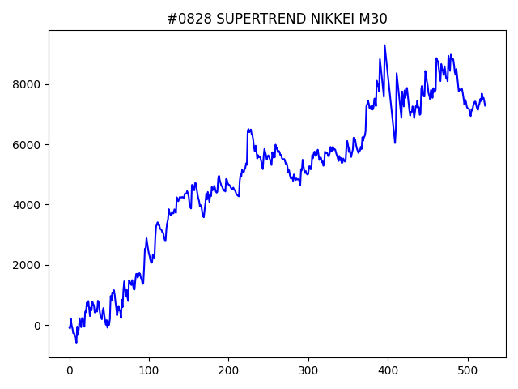
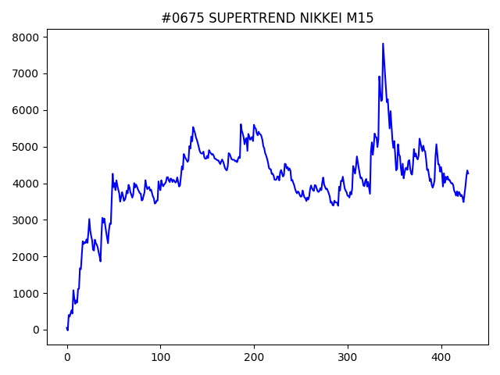
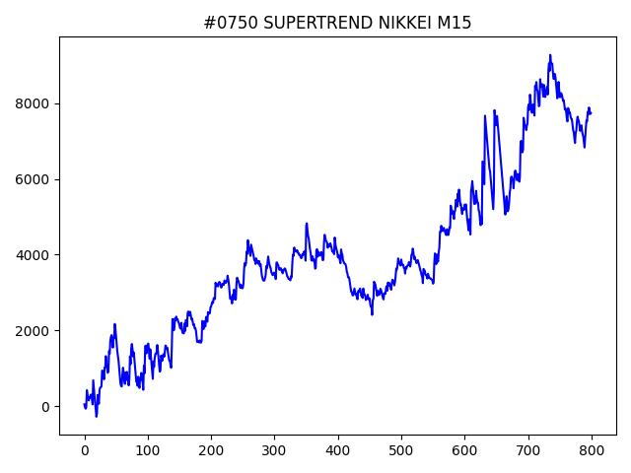
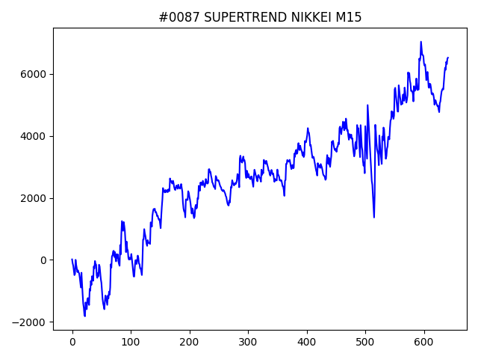
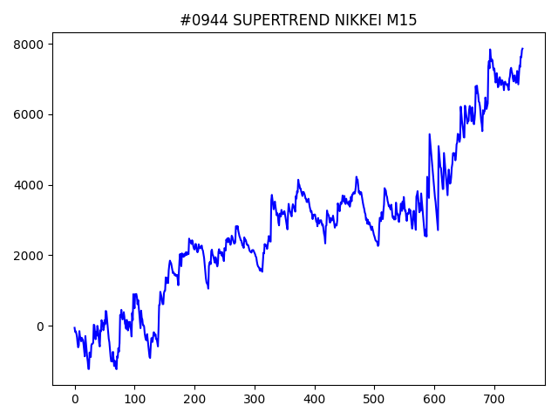
 | No | symbol | timeframe | SUPERTREND.window | SUPERTREND.multiply | SUPERTREND.break_count | strategy | begin_hour | begin_minute | hours | sl | target_profit | trailing_stop | volume | position_max | timelimit | only | trade_num | profit | win_rate | number
1 | 944 | NIKKEI | M15 | 60 | 3.6 | 9 | SUPERTREND | 22 | 0 | 10 | 200 | 0 | 0 | 0.1 | 5 | 0 | 0 | 748 | 7865 | 0.36764705882 | 01
1 | 750 | NIKKEI | M15 | 10 | 3.6 | 8 | SUPERTREND | 9 | 30 | 12 | 200 | 50 | 200 | 0.1 | 5 | 0 | 0 | 800 | 7733 | 0.38 | 01
1 | 828 | NIKKEI | M30 | 70 | 2.8 | 4 | SUPERTREND | 10 | 30 | 10 | 250 | 150 | 200 | 0.1 | 5 | 0 | 0 | 523 | 7282 | 0.38814531549 | 01
1 | 87 | NIKKEI | M15 | 40 | 4 | 1 | SUPERTREND | 8 | 0 | 5 | 350 | 300 | 450 | 0.1 | 5 | 0 | 0 | 642 | 6521 | 0.38317757009 | 01
1 | 675 | NIKKEI | M15 | 10 | 3.4 | 7 | SUPERTREND | 9 | 0 | 14 | 400 | 150 | 300 | 0.1 | 5 | 0 | -1 | 430 | 4269 | 0.38372093023 | 01

DOW
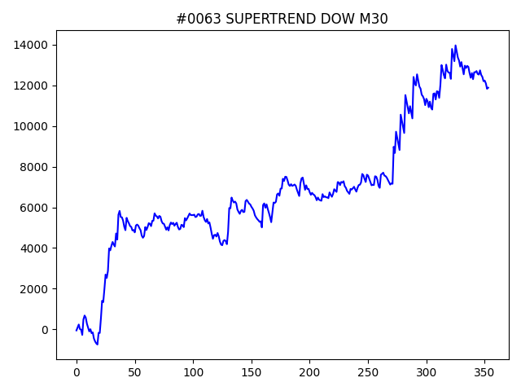
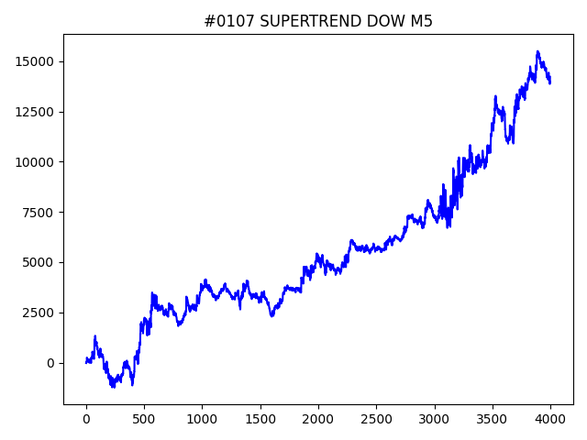
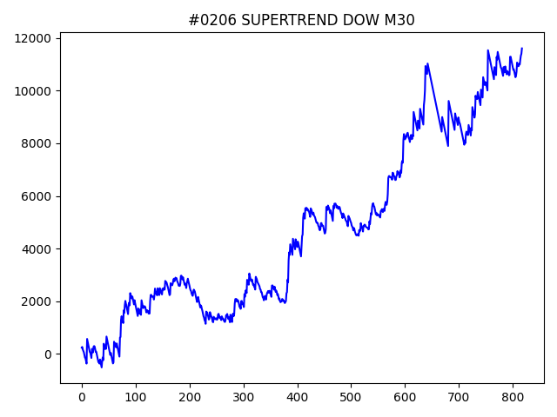
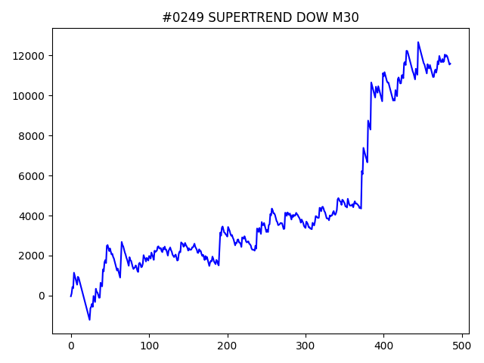
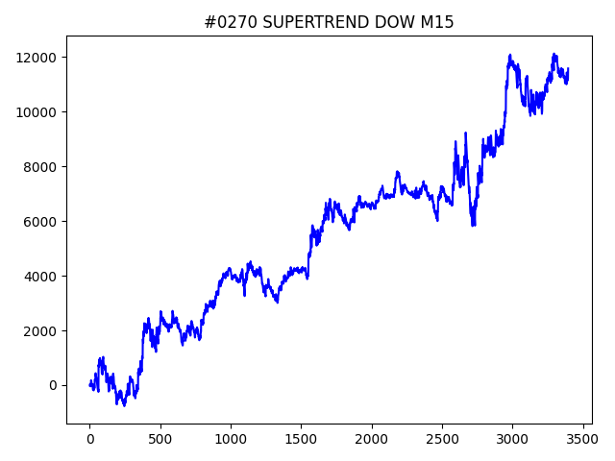
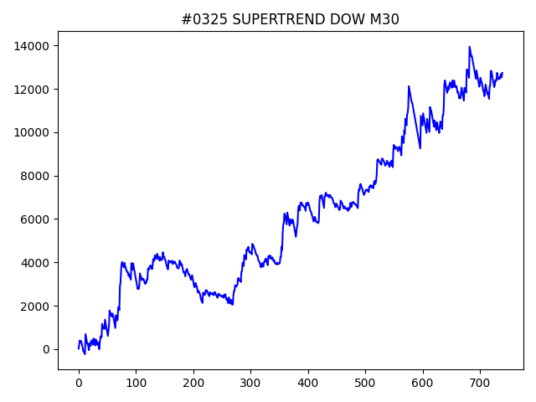
 | No | symbol | timeframe | SUPERTREND.window | SUPERTREND.multiply | SUPERTREND.break_count | strategy | begin_hour | begin_minute | hours | sl | target_profit | trailing_stop | volume | position_max | timelimit | only | trade_num | profit | win_rate | number
1 | 787 | DOW | M15 | 70 | 0.8 | 4 | SUPERTREND | 18 | 30 | 15 | 100 | 50 | 400 | 0.1 | 5 | 0 | 0 | 4064 | 15371.5 | 0.36515748031 | 01
1 | 107 | DOW | M5 | 70 | 2.4 | 0 | SUPERTREND | 15 | 30 | 15 | 300 | 400 | 450 | 0.1 | 5 | 0 | 0 | 3998 | 14231 | 0.37543771886 | 01
1 | 523 | DOW | M30 | 20 | 0.6 | 7 | SUPERTREND | 19 | 0 | 11 | 300 | 100 | 150 | 0.1 | 5 | 0 | 0 | 2560 | 13932.5 | 0.37734375 | 01
1 | 803 | DOW | M15 | 20 | 1 | 5 | SUPERTREND | 20 | 30 | 3 | 100 | 400 | 400 | 0.1 | 5 | 0 | 0 | 3420 | 13350.5 | 0.36228070175 | 01
1 | 436 | DOW | M5 | 90 | 3.2 | 1 | SUPERTREND | 21 | 0 | 7 | 500 | 150 | 350 | 0.1 | 5 | 0 | 0 | 2786 | 13268 | 0.3704235463 | 01
1 | 789 | DOW | M5 | 70 | 2.4 | 0 | SUPERTREND | 20 | 0 | 6 | 250 | 450 | 450 | 0.1 | 5 | 0 | 0 | 3998 | 12990.5 | 0.37393696848 | 01
1 | 661 | DOW | M5 | 60 | 3 | 10 | SUPERTREND | 21 | 0 | 17 | 150 | 250 | 450 | 0.1 | 5 | 0 | 0 | 3016 | 12786 | 0.36438992042 | 01
1 | 721 | DOW | M30 | 30 | 2.2 | 1 | SUPERTREND | 22 | 30 | 8 | 150 | 50 | 150 | 0.1 | 5 | 0 | 0 | 740 | 12732 | 0.36486486486 | 01
1 | 325 | DOW | M30 | 30 | 2.2 | 1 | SUPERTREND | 21 | 0 | 13 | 150 | 100 | 100 | 0.1 | 5 | 0 | 0 | 740 | 12732 | 0.36486486486 | 01
1 | 902 | DOW | M5 | 70 | 2.4 | 7 | SUPERTREND | 14 | 0 | 10 | 400 | 0 | 0 | 0.1 | 5 | 0 | 0 | 3998 | 12714.5 | 0.37593796898 | 01
1 | 532 | DOW | M5 | 70 | 2.4 | 7 | SUPERTREND | 22 | 30 | 17 | 400 | 100 | 300 | 0.1 | 5 | 0 | 0 | 3998 | 12714.5 | 0.37593796898 | 01
1 | 537 | DOW | M30 | 10 | 2.4 | 8 | SUPERTREND | 11 | 30 | 8 | 450 | 150 | 150 | 0.1 | 5 | 0 | 0 | 678 | 12177 | 0.36135693215 | 01
1 | 63 | DOW | M30 | 30 | 4 | 8 | SUPERTREND | 12 | 0 | 8 | 300 | 100 | 450 | 0.1 | 5 | 0 | 0 | 354 | 11882 | 0.38700564972 | 01
1 | 206 | DOW | M30 | 70 | 2 | 1 | SUPERTREND | 21 | 30 | 12 | 100 | 100 | 300 | 0.1 | 5 | 0 | 0 | 818 | 11607 | 0.32640586797 | 01
1 | 249 | DOW | M30 | 10 | 3.2 | 2 | SUPERTREND | 18 | 30 | 8 | 150 | 100 | 350 | 0.1 | 5 | 0 | 0 | 486 | 11594 | 0.33333333333 | 01
1 | 270 | DOW | M15 | 40 | 1 | 9 | SUPERTREND | 7 | 30 | 12 | 100 | 100 | 250 | 0.1 | 5 | 0 | 0 | 3396 | 11581.5 | 0.36925795053 | 01
1 | 611 | DOW | M5 | 10 | 4.4 | 6 | SUPERTREND | 21 | 0 | 4 | 200 | 0 | 0 | 0.1 | 5 | 0 | 0 | 1776 | 11517.5 | 0.36036036036 | 01
1 | 393 | DOW | M15 | 40 | 4.4 | 7 | SUPERTREND | 21 | 30 | 4 | 150 | 300 | 400 | 0.1 | 5 | 0 | 0 | 610 | 9834 | 0.36557377049 | 01
1 | 619 | DOW | M30 | 70 | 2.2 | 7 | SUPERTREND | 21 | 30 | 15 | 100 | 100 | 450 | 0.1 | 5 | 0 | 1 | 360 | 9464.5 | 0.34722222222 | 01
1 | 370 | DOW | M30 | 80 | 2 | 2 | SUPERTREND | 13 | 30 | 18 | 100 | 350 | 350 | 0.1 | 5 | 0 | 1 | 408 | 9003 | 0.35539215686 | 01
1 | 472 | DOW | M30 | 30 | 2.2 | 2 | SUPERTREND | 12 | 30 | 15 | 200 | 150 | 300 | 0.1 | 5 | 0 | 1 | 370 | 8771 | 0.39189189189 | 01
...

DOW.s
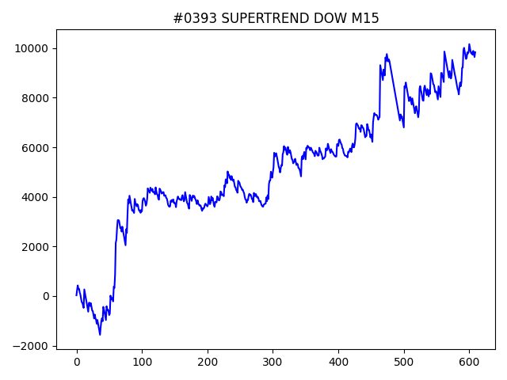
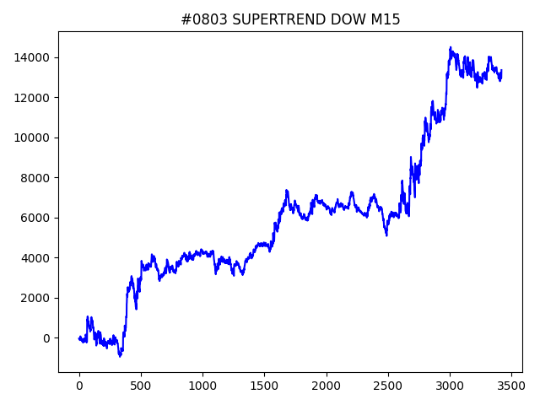
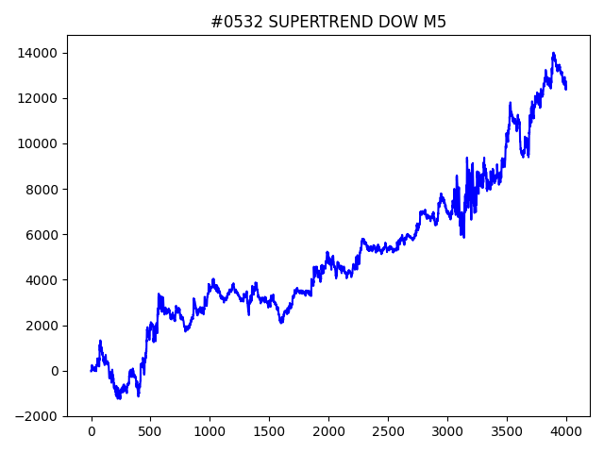
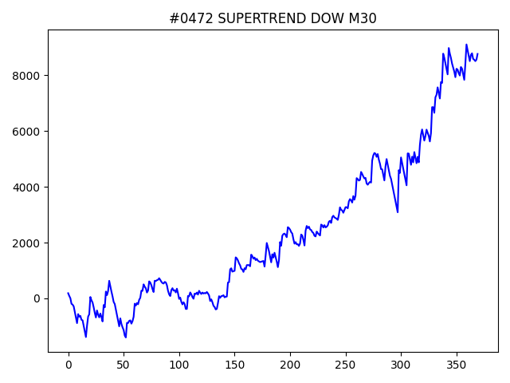
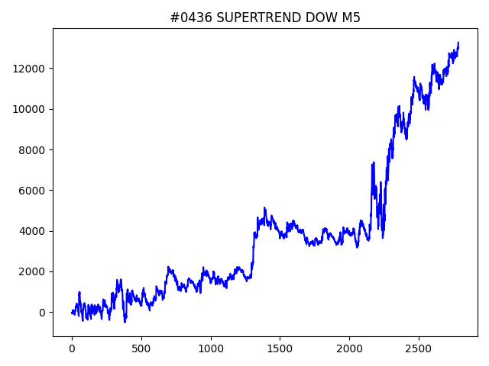
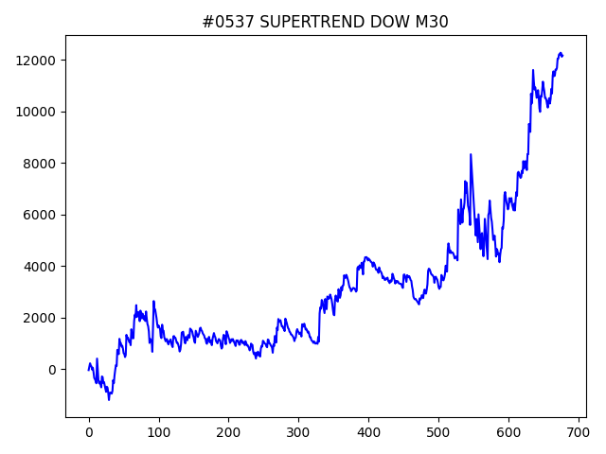
 | No | symbol | timeframe | SUPERTREND.window | SUPERTREND.multiply | SUPERTREND.break_count | strategy | begin_hour | begin_minute | hours | sl | target_profit | trailing_stop | volume | position_max | timelimit | only | trade_num | profit | win_rate | number
1 | 787 | DOW | M15 | 70 | 0.8 | 4 | SUPERTREND | 18 | 30 | 15 | 100 | 50 | 400 | 0.1 | 5 | 0 | 0 | 4064 | 15371.5 | 0.36515748031 | 01
1 | 107 | DOW | M5 | 70 | 2.4 | 0 | SUPERTREND | 15 | 30 | 15 | 300 | 400 | 450 | 0.1 | 5 | 0 | 0 | 3998 | 14231 | 0.37543771886 | 01
1 | 523 | DOW | M30 | 20 | 0.6 | 7 | SUPERTREND | 19 | 0 | 11 | 300 | 100 | 150 | 0.1 | 5 | 0 | 0 | 2560 | 13932.5 | 0.37734375 | 01
1 | 803 | DOW | M15 | 20 | 1 | 5 | SUPERTREND | 20 | 30 | 3 | 100 | 400 | 400 | 0.1 | 5 | 0 | 0 | 3420 | 13350.5 | 0.36228070175 | 01
1 | 436 | DOW | M5 | 90 | 3.2 | 1 | SUPERTREND | 21 | 0 | 7 | 500 | 150 | 350 | 0.1 | 5 | 0 | 0 | 2786 | 13268 | 0.3704235463 | 01
1 | 789 | DOW | M5 | 70 | 2.4 | 0 | SUPERTREND | 20 | 0 | 6 | 250 | 450 | 450 | 0.1 | 5 | 0 | 0 | 3998 | 12990.5 | 0.37393696848 | 01
1 | 661 | DOW | M5 | 60 | 3 | 10 | SUPERTREND | 21 | 0 | 17 | 150 | 250 | 450 | 0.1 | 5 | 0 | 0 | 3016 | 12786 | 0.36438992042 | 01
1 | 721 | DOW | M30 | 30 | 2.2 | 1 | SUPERTREND | 22 | 30 | 8 | 150 | 50 | 150 | 0.1 | 5 | 0 | 0 | 740 | 12732 | 0.36486486486 | 01
1 | 325 | DOW | M30 | 30 | 2.2 | 1 | SUPERTREND | 21 | 0 | 13 | 150 | 100 | 100 | 0.1 | 5 | 0 | 0 | 740 | 12732 | 0.36486486486 | 01
1 | 902 | DOW | M5 | 70 | 2.4 | 7 | SUPERTREND | 14 | 0 | 10 | 400 | 0 | 0 | 0.1 | 5 | 0 | 0 | 3998 | 12714.5 | 0.37593796898 | 01
1 | 532 | DOW | M5 | 70 | 2.4 | 7 | SUPERTREND | 22 | 30 | 17 | 400 | 100 | 300 | 0.1 | 5 | 0 | 0 | 3998 | 12714.5 | 0.37593796898 | 01
1 | 537 | DOW | M30 | 10 | 2.4 | 8 | SUPERTREND | 11 | 30 | 8 | 450 | 150 | 150 | 0.1 | 5 | 0 | 0 | 678 | 12177 | 0.36135693215 | 01
1 | 63 | DOW | M30 | 30 | 4 | 8 | SUPERTREND | 12 | 0 | 8 | 300 | 100 | 450 | 0.1 | 5 | 0 | 0 | 354 | 11882 | 0.38700564972 | 01
1 | 206 | DOW | M30 | 70 | 2 | 1 | SUPERTREND | 21 | 30 | 12 | 100 | 100 | 300 | 0.1 | 5 | 0 | 0 | 818 | 11607 | 0.32640586797 | 01
1 | 249 | DOW | M30 | 10 | 3.2 | 2 | SUPERTREND | 18 | 30 | 8 | 150 | 100 | 350 | 0.1 | 5 | 0 | 0 | 486 | 11594 | 0.33333333333 | 01
1 | 270 | DOW | M15 | 40 | 1 | 9 | SUPERTREND | 7 | 30 | 12 | 100 | 100 | 250 | 0.1 | 5 | 0 | 0 | 3396 | 11581.5 | 0.36925795053 | 01
1 | 611 | DOW | M5 | 10 | 4.4 | 6 | SUPERTREND | 21 | 0 | 4 | 200 | 0 | 0 | 0.1 | 5 | 0 | 0 | 1776 | 11517.5 | 0.36036036036 | 01
1 | 393 | DOW | M15 | 40 | 4.4 | 7 | SUPERTREND | 21 | 30 | 4 | 150 | 300 | 400 | 0.1 | 5 | 0 | 0 | 610 | 9834 | 0.36557377049 | 01
1 | 619 | DOW | M30 | 70 | 2.2 | 7 | SUPERTREND | 21 | 30 | 15 | 100 | 100 | 450 | 0.1 | 5 | 0 | 1 | 360 | 9464.5 | 0.34722222222 | 01
1 | 370 | DOW | M30 | 80 | 2 | 2 | SUPERTREND | 13 | 30 | 18 | 100 | 350 | 350 | 0.1 | 5 | 0 | 1 | 408 | 9003 | 0.35539215686 | 01
1 | 472 | DOW | M30 | 30 | 2.2 | 2 | SUPERTREND | 12 | 30 | 15 | 200 | 150 | 300 | 0.1 | 5 | 0 | 1 | 370 | 8771 | 0.39189189189 | 01
1 | 856 | DOW | h4 | 80 | 1.6 | 7 | SUPERTREND | 7 | 0 | 7 | 300 | 150 | 200 | 0.1 | 5 | 0 | 0 | 161 | 8475.5 | 0.32919254658 | 01
1 | 494 | DOW | h4 | 10 | 0.6 | 6 | SUPERTREND | 13 | 0 | 6 | 250 | 300 | 300 | 0.1 | 5 | 0 | 0 | 335 | 7737 | 0.39104477612 | 01
1 | 443 | DOW | H1 | 100 | 3.2 | 5 | SUPERTREND | 17 | 0 | 3 | 200 | 0 | 0 | 0.1 | 5 | 0 | 0 | 237 | 7349.5 | 0.32911392405 | 01

NSDQ.s
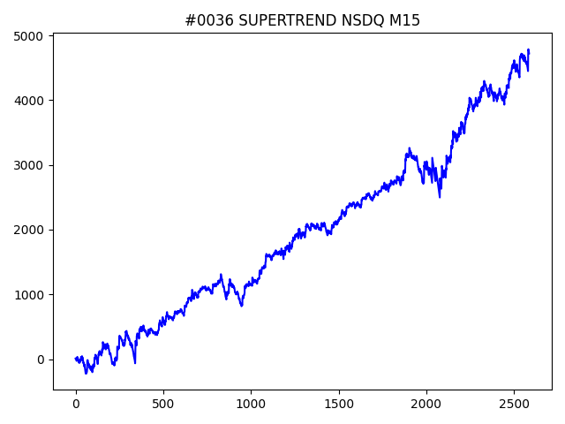
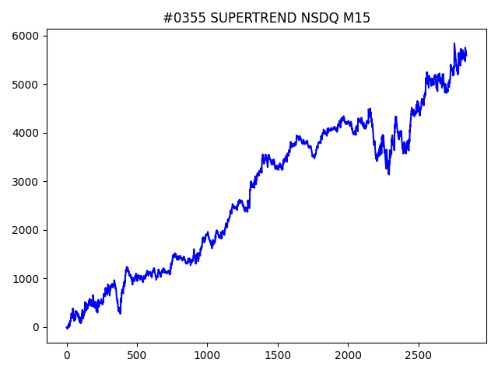
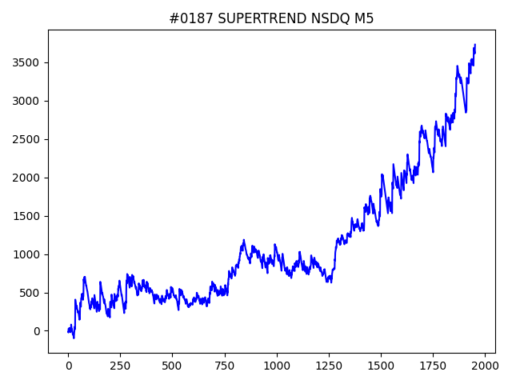
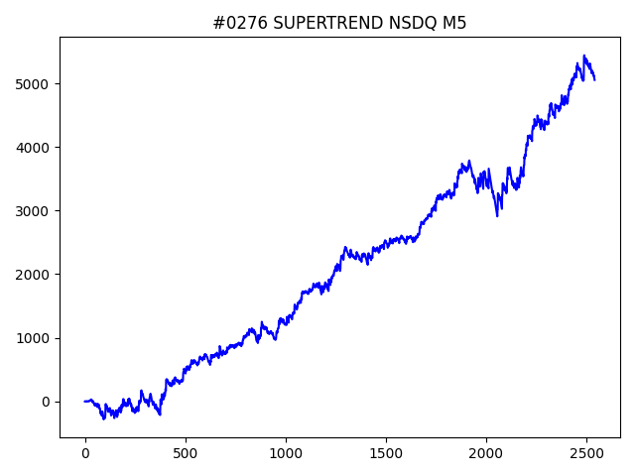
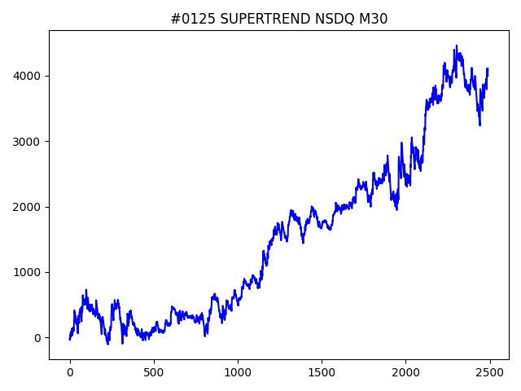
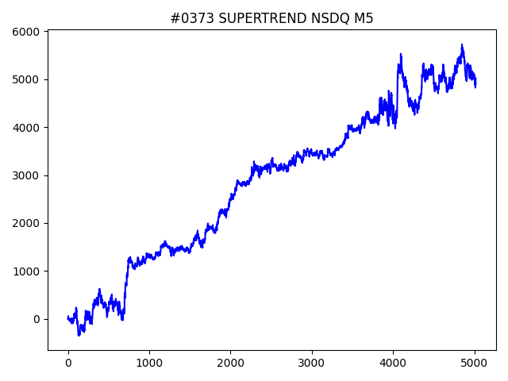

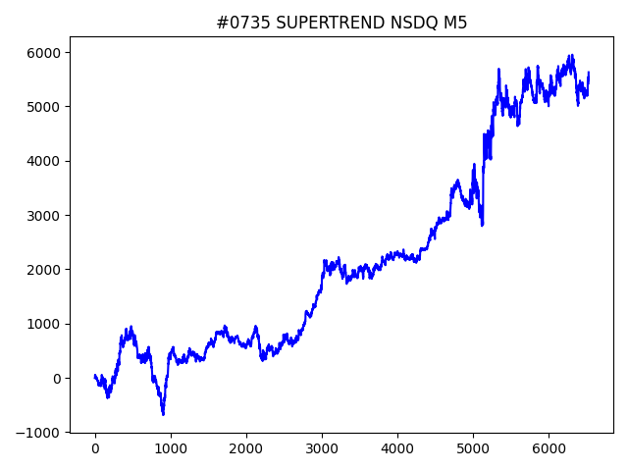
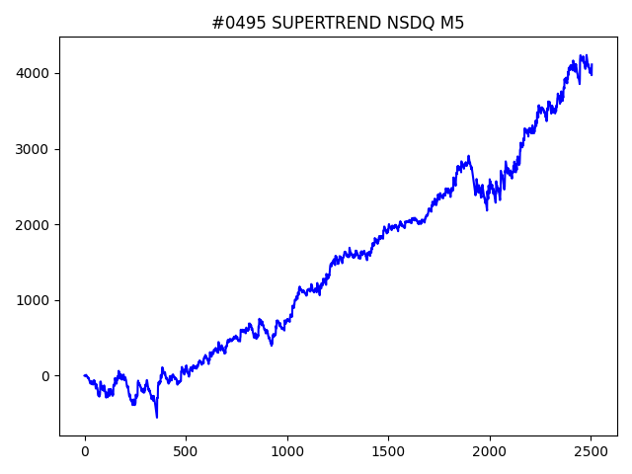
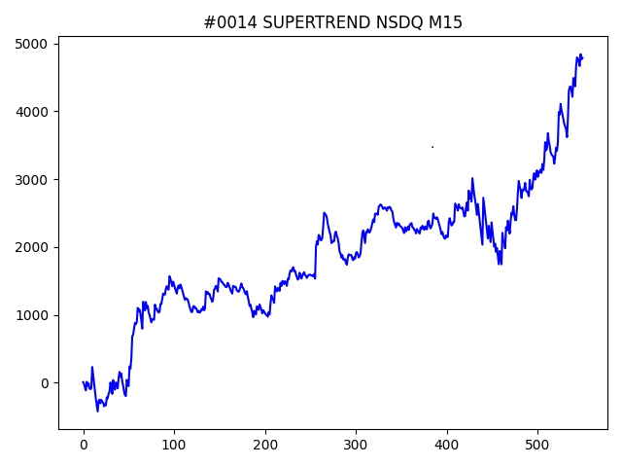
 | No | symbol | timeframe | SUPERTREND.window | SUPERTREND.multiply | SUPERTREND.break_count | strategy | begin_hour | begin_minute | hours | sl | target_profit | trailing_stop | volume | position_max | timelimit | only | trade_num | profit | win_rate | number
1 | 735 | NSDQ | M5 | 90 | 1.6 | 7 | SUPERTREND | 19 | 0 | 4 | 60 | 160 | 160 | 0.1 | 5 | 0 | 0 | 6524 | 5630.3 | 0.37568976088 | 01
1 | 355 | NSDQ | M15 | 50 | 1.2 | 10 | SUPERTREND | 16 | 0 | 4 | 40 | 120 | 180 | 0.1 | 5 | 0 | 0 | 2842 | 5584.7 | 0.37755102041 | 01
1 | 491 | NSDQ | M30 | 30 | 0.6 | 8 | SUPERTREND | 14 | 0 | 4 | 40 | 0 | 0 | 0.1 | 5 | 0 | 1 | 1240 | 5342.6 | 0.40725806452 | 01
1 | 276 | NSDQ | M5 | 60 | 2 | 0 | SUPERTREND | 17 | 30 | 13 | 20 | 80 | 80 | 0.1 | 5 | 0 | 1 | 2542 | 5053.9 | 0.36703383163 | 01
1 | 373 | NSDQ | M5 | 40 | 2 | 3 | SUPERTREND | 17 | 0 | 1 | 40 | 40 | 160 | 0.1 | 5 | 0 | 0 | 5018 | 5020 | 0.37146273416 | 01
1 | 152 | NSDQ | M5 | 10 | 2 | 4 | SUPERTREND | 11 | 0 | 8 | 40 | 60 | 60 | 0.1 | 5 | 0 | 0 | 4998 | 4964.6 | 0.35734293717 | 01
1 | 438 | NSDQ | M30 | 10 | 0.6 | 9 | SUPERTREND | 14 | 0 | 9 | 100 | 60 | 140 | 0.1 | 5 | 0 | 0 | 2558 | 4842.9 | 0.3831118061 | 01
1 | 14 | NSDQ | M15 | 60 | 4.8 | 4 | SUPERTREND | 16 | 30 | 8 | 120 | 0 | 0 | 0.1 | 5 | 0 | 0 | 550 | 4786.3 | 0.40363636364 | 01
1 | 641 | NSDQ | M15 | 60 | 5 | 1 | SUPERTREND | 21 | 30 | 4 | 120 | 120 | 120 | 0.1 | 5 | 0 | 0 | 530 | 4743.2 | 0.39056603774 | 01
1 | 36 | NSDQ | M15 | 10 | 0.6 | 8 | SUPERTREND | 11 | 0 | 9 | 20 | 80 | 140 | 0.1 | 5 | 0 | 1 | 2587 | 4721.8 | 0.37031310398 | 01
1 | 180 | NSDQ | M15 | 10 | 0.6 | 7 | SUPERTREND | 8 | 0 | 20 | 20 | 20 | 160 | 0.1 | 5 | 0 | 1 | 2587 | 4721.8 | 0.37031310398 | 01
1 | 68 | NSDQ | M30 | 20 | 0.6 | 10 | SUPERTREND | 21 | 0 | 4 | 160 | 120 | 140 | 0.1 | 5 | 0 | 0 | 2496 | 4694.5 | 0.39983974359 | 01
1 | 495 | NSDQ | M5 | 10 | 2 | 0 | SUPERTREND | 9 | 30 | 20 | 20 | 120 | 120 | 0.1 | 5 | 0 | 1 | 2505 | 4113.9 | 0.35568862275 | 01
1 | 125 | NSDQ | M30 | 90 | 0.6 | 8 | SUPERTREND | 10 | 30 | 2 | 40 | 40 | 160 | 0.1 | 5 | 0 | 0 | 2490 | 4108.5 | 0.36586345382 | 01
1 | 771 | NSDQ | M15 | 80 | 2.6 | 3 | SUPERTREND | 9 | 0 | 7 | 40 | 120 | 120 | 0.1 | 5 | 0 | 1 | 611 | 3945 | 0.38788870704 | 01
1 | 187 | NSDQ | M5 | 70 | 4.2 | 2 | SUPERTREND | 9 | 0 | 6 | 20 | 140 | 160 | 0.1 | 5 | 0 | 0 | 1954 | 3731.4 | 0.29170931423 | 01
1 | 426 | NSDQ | M15 | 90 | 1.6 | 1 | SUPERTREND | 23 | 30 | 12 | 20 | 40 | 140 | 0.1 | 5 | 0 | 0 | 2092 | 3594 | 0.29780114723 | 01
1 | 400 | NSDQ | M30 | 10 | 0.6 | 9 | SUPERTREND | 22 | 0 | 20 | 20 | 40 | 80 | 0.1 | 5 | 0 | 1 | 1279 | 3570.7 | 0.34089132134 | 01
1 | 47 | NSDQ | M5 | 100 | 3.2 | 6 | SUPERTREND | 21 | 30 | 10 | 20 | 100 | 160 | 0.1 | 5 | 0 | 0 | 2864 | 3383.8 | 0.31389664804 | 01

